상품제안서
프리미엄 소가죽지퍼장지갑 | 상품코드: S25007

 |  |  |  |  |  |  | 02-713-8555 | www.synergygift.co.kr
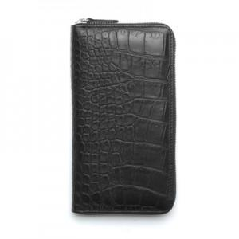 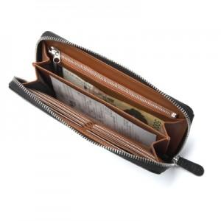 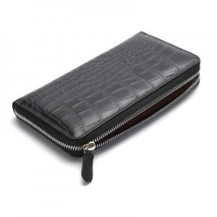

【상세/제작정보】

【인쇄/포장옵션】 | 불박 / 포장지포장

【공급단가】 | 수량 | 10~ | 100~ | 500~ | 1,000~ | 2,000~
*VAT별도 | 단가 | 79,650원 | 76,700원 | 73,750원 | 70,800원 | 69,030원

【상품 URL】 | https://www.synergygift.co.kr:443/src/goods_detail.php?gdno=25007

